З1
1. Один стакан лимонада содержит 15 калорий, 1 кусок торта — 150 калорий, 1 драже «Тик-Так»— 2 калории. Во время праздничного обеда Буратино выпил 5 стаканов лимонада, съел 20 драже «Тик-Так» и 4 куска торта. Мальвина съела 2 драже «Тик-Так», 1 кусок торта и выпила 1 стакан лимонада. Пьеро выпил 2 стакана лимонада и съел 2 куска торта. Дуремар съел 3 куска торта и выпил 2 стакана лимонада. Построить электронную таблицу, из которой будет видно: сколько всего стаканов лимонада было выпито, кусков торта и драже «Тик-Так» съедено; сколько калорий употребил каждый участник праздничного обеда; сколько калорий содержалось во всем выпитом лимонаде, всех съеденных кусках торта и драже «Тик-Так».

Пример выполнения работы:

Лимонад | 15
Торт | 150
Тик-так | 2

 | Лимонад | Торт | Тик-так | Калории
Буратино | 5 | 4 | 20 | 715
Мальвина | 1 | 1 | 2 | 169
Пьеро | 2 | 2 | 0 | 330
Дуремар | 2 | 3 | 0 | 480
Всего | 10 | 10 | 22 | 1694
Калории | 150 | 150 | 330 | 25410

2. Построить диаграмму типа Гистограмма «Сколько калорий употребил каждый участник».
Сколько калорий употребил каждый учасник

З2
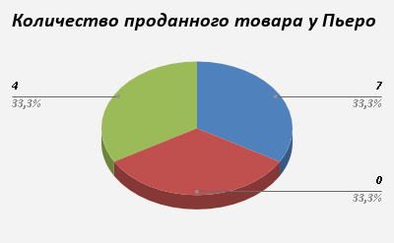
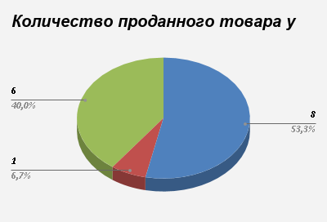
1. На складе компьютерной техники хранятся компьютеры по цене 100 монет, принтеры по цене 55 монет, сканеры по цене 78 монет. Мальвина, Буратино, Пьеро и лиса Алиса имеют магазины по продаже компьютерной техники. Мальвина продала 10 сканеров и 5 компьютеров. Буратино – 11 принтеров. 3 компьютера и 2 сканера. Пьеро - 7 компьютеров и 4 принтера . Лиса Алиса – 8 компьютеров, 1 сканер и 6 принтеров. Построить электронную таблицу, из которой будет видно. Сколько всего было продано товара каждого вида техники и на какую сумму; на какую сумму продано техники каждым владельцем магазина, сколько единиц техники было продано каждым владельцем магазина

2. Построить диаграмму типа Круговая «Сколько единиц техники было продано каждым владельцем магазина».

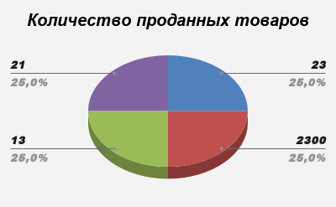

 | Проданные товары
 |  | Комп | Скан | Принт |  | ЦЕНА ЗА 1 ТОВАР
 | Мальв | 5 | 10 | 0 | 1280 |  | Цена
 | Буратин | 3 | 2 | 11 | 1061 | Комп | 100
 | Пьеро | 7 | 0 | 4 | 920 | Скан | 78
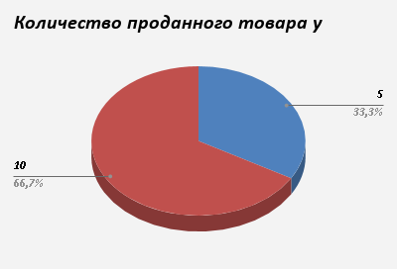
 | Алиса | 8 | 1 | 6 | 1208 | Принт | 55
 | ИТОГО | 23 | 13 | 21
 |  | 2300 | 1014 | 1155
 | Количество заработанных монет
 |  | Комп | Скан | Принт |  | Сумма проданой техники каждым владельцем магазина
 | Мальв | 500 | 780 |  |  | Мальв | 1280
 | Буратин | 300 | 156 | 605 |  | Буратин | 1061
 | Пьеро | 700 |  | 220 |  | Пьеро | 920
 | Алиса | 800 | 78 | 330 |  | Алиса | 1208
 | Всего | 2300 | 1014 | 1155
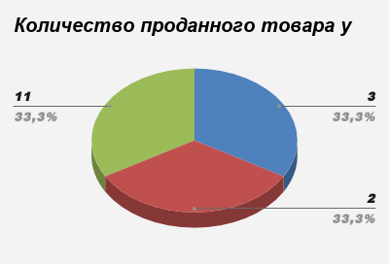
 | ИТОГО | 4469 |  |  |  | ИТОГО | 4469

